MÜŞ. TEKLİF FORMU
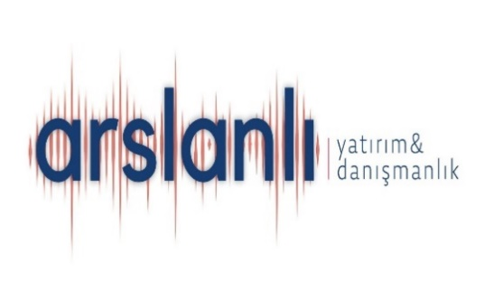
 |  |  |  | ADRES | : | Başakşehir 2. Kısım Mahallesi Şehit Asteğmen Furkan Işık Bulvarı
 |  |  |  |  |  | Tual Bahçekent 2. Kısım 5. Blok D:55 Başakşehir-İSTANBUL
 |  |  |  | TELEFON. | : | 0 (554) 808 97 71
 |  |  |  | FAKS | :
 |  |  |  | E-POSTA | : | hatice@arslanlidanismanlik.com
İSKELE PATENT & DANIŞMANLIK Proje Danışmanlık Merkezi |  |  |  | WEP SİTESİ | : | www.arslanlidanismanlik.com

MÜŞTERİ TEKLİF VE SİPARİŞ FORMU

X
 |  | TEKLİF TALEBİ |  |  |  | SİPARİŞ TALEBİ

MÜŞTERİ ADI |  |  | KOMAX TESTİNG TÜRKİYE TEST SİSTEMLERİ SANAYİ LİMİTED ŞİRKETİ |  |  |  | TEKLİF / SİPARİŞ NO | 05273
FİRMA YETKİLİSİ |  |  | YÜKSEL BEY |  |  |  | TEKLİF TARİHİ | 14.02.2024
TELEFON |  |  |  |  |  |  | ÖDEME ŞEKLİ | PEŞİN
FAX |  |  |  |  |  |  | PLANLANAN TESLİM TARİHİ | --------------------

NO | HİZMET ACIKLAMASI |  |  |  |  |  | MİKTARI | BR.FİYATI | TUTARI

1. | YATIRIM TEŞVİK BELGESİ |  |  |  |  |  | 1 | 750,000 ₺ | 750,000 ₺
2.
3.
4.

 |  |  |  |  |  |  | TOPLAM TUTAR | 750,000
 |  |  |  |  |  |  | BÜRÜT ÜZERİNDEN KDV | 187,500
 |  |  |  |  |  |  | GENEL TOPLAM | 937,500

 | SİPARİŞİ ALAN / TEKLİF VEREN |  |  |  |  |  | MÜŞTERİ ONAYI
 | Adı-Soyadı: |  | HATİCE DOĞAN |  |  |  | Adı-Soyadı:
 | İmza: |  |  |  |  |  | İmza:

 |  |  |  |  |  |  | ( LÜTFEN TEYİD EDİNİZ. )

